关系图
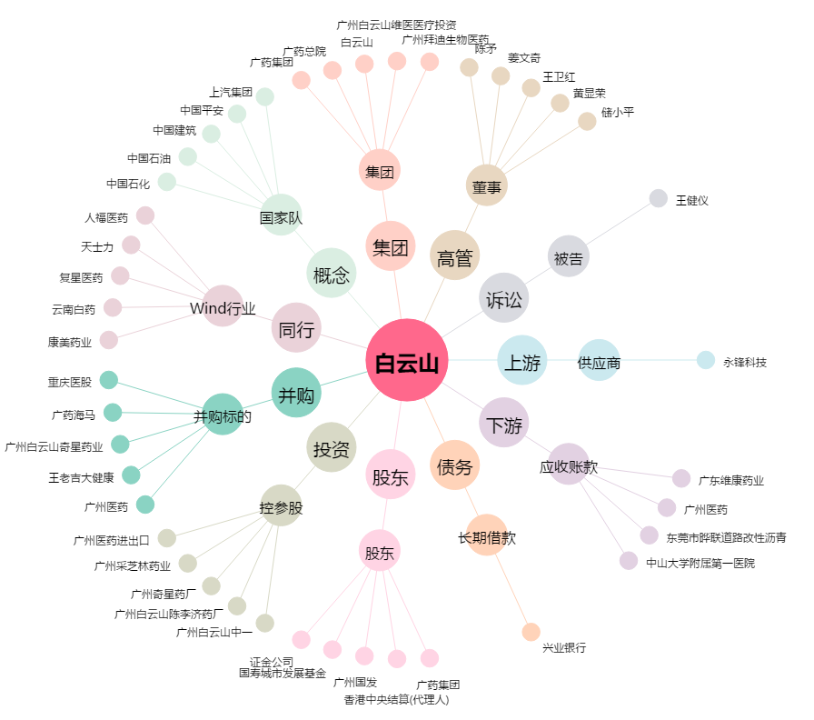
白云山[600332.SH] - 关系概览图

